画面設計
ホーム

今日のおすすめレシピ
画像
 | 表示条件
 | ・主菜、副菜、汁物、デザートを表示
 | ・DBよりランダムに表示（DBはお気に入り＋スクレイピングした30件）
 | ・ログインユーザに紐づくレシピを表示
 | ・お気に入りの有無を表示
 | ・再読み込みで表示内容を更新
お気に入りボタン

主菜：〇〇〇
 | お気に入りボタン
 | ・ボタンを押すと対象のレシピがお気に入りとしてデータ登録される
 | ・お気に入りボタン押下でブラウザの再読み込みは行わない

画像
画像
画像
リンク：作り方ページへ

リンク：作り方ページへ
副菜：〇〇〇
汁物：〇〇〇
デザート：〇〇〇

レシピ一覧 ⇒
リンク：「レシピ一覧」ページへ

レシピ一覧
主菜
副菜
汁物
デザート

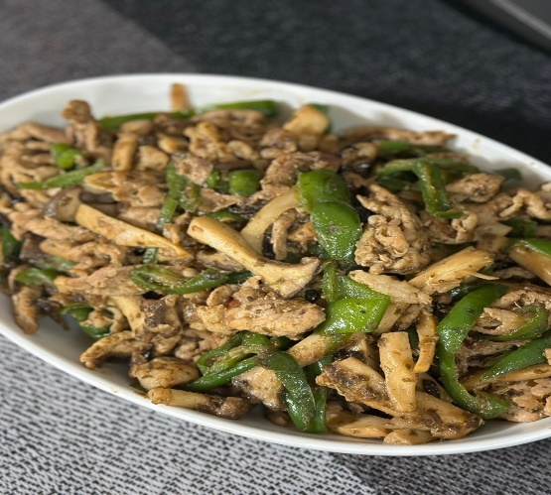
画像
画像
ページ切り替えタブ

 | 表示条件
 | ・主菜、副菜、汁物、デザートタブで切り替え
 | ・6件ずつ表示
 | ・30件まで表示
 | ・ページネーションで次の６件を表示
無限豚コマピーマン
〇〇〇〇〇〇
 | ・タブ切り替え、ページネーション遷移では再読み込みを行わない

画像
画像
お気に入りボタン

リンク：作り方ページへ

〇〇〇〇〇〇
〇〇〇〇〇〇

画像
画像

〇〇〇〇〇〇
〇〇〇〇〇〇
ページネーション
最初のページ｜戻る｜1ページ／3ページ｜次へ｜最後のページ

ホームへ ⇒
リンク：「ホーム」ページへ

作り方
豚コマ無限ピーマン
レシピ名


お気に入りボタン

食数
材料（２人分）
・ 豚こま ４００ｇ
・ ピーマン ２袋（１０個ぐらい）
・ エリンギやシメジ(なくてもok) 1パック
・ごま油 適量(気持ち多め)
・塩昆布 大さじ4(28g)
・料理酒 大さじ4
・鰹節の出し殻(あれば) 適量
材料

作り方

① ごま油適量(気持ち多めに)引き豚肉を炒めます。 色が変わってきたら塩昆布・酒・食べやすく切ったエリンギを加え炒めま
す
② ある程度肉に火が通ったら縦切りにしたピーマンを加え艶が出るまで炒め
たら完成です。ずっと強火で大丈夫です。
③ ピーマンを炒めるときに余ってる鰹節の出し殻があれば一緒に入れちゃっ
て下さい
④ 味を見て薄ければ塩昆布を少しずつ足して下さい
作り方

ホームへ ⇒
レシピ一覧へ ⇒

ログイン

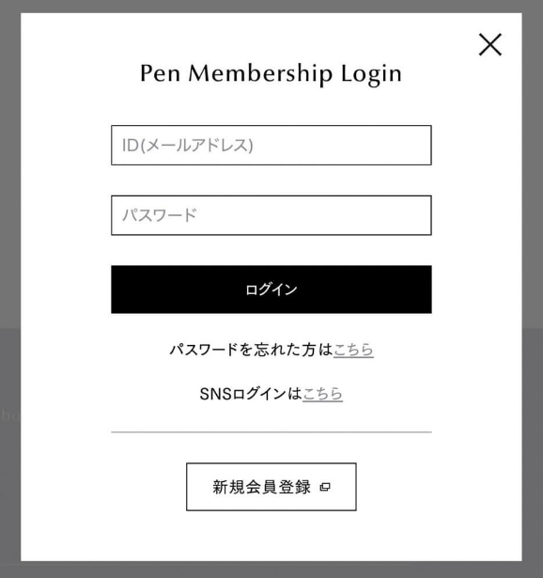

ログイン

入力フォーム：ID

入力フォーム：パスワード

ログイン判定処理の実行

リンク：新規登録画面

新規登録

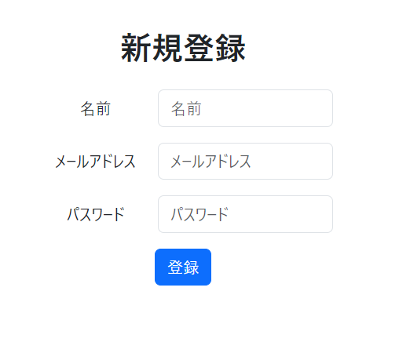

入力フォーム：名前

入力フォーム：パスワード

新規登録処理の実行（登録後はログイン画面へ）

スクレイピング

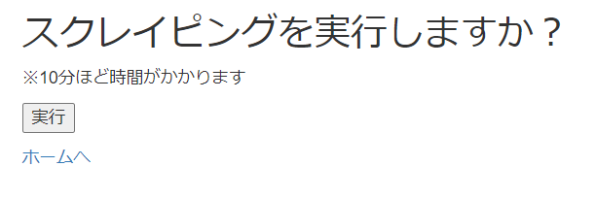
 | スクレイピング条件
 | ・「主菜 〇〇」、「副菜 〇〇」、「汁物 〇〇」、「デザート 〇〇」でスクレイピング
 | ※検索ワード〇〇はおすすめのアルゴリズムで決定
 | 【おすすめのアルゴリズム】
 | ・お気に入りレシピより好みの食材に重みをつける
 | ・検索ワードの指定確率を重みに沿って算出する
 | ・30件取得
 | ・取得したデータはDBへ保存
 | ・お気に入りで評価

フローチャート
ログイン
新規登録
ユーザー管理

ホーム
レシピ一覧
作り方
作り方管理
外部キー：レシピID
作り方管理
外部キー：レシピID
・お気に入り管理
・レシピ管理
・作成者名管理
・材料管理
・作り方管理
・食材名管理
・料理区分管理

作り方管理
外部キー：レシピID
・お気に入り管理
・レシピ管理
・材料管理
・食材名管理
作り方管理
外部キー：レシピID
・材料管理
・食材名管理
レシピ一覧の更新

ER図
ユーザー管理
主キー：ユーザーID
お気に入り管理
複合キー：ユーザーID
複合キー：レシピID＿

N
☆レシピ登録の順番
① Authors（作成者名管理）
② Recipes（レシピ管理）
③ Ingredient names（食材名管理）
N
④ Ingredientss（材料管理）
⑤ Instruction（作り方管理）
作成者名管理
主キー：作成者ID
レシピ管理
主キー：レシピID
作り方管理
外部キー：レシピID
⑥ Favorites（お気に入り管理）

N
N

料理区分管理
主キー：料理区分
食材名管理
主キー：食材ID
材料管理
外部キー：レシピID

N

